「行政区域」について
「 行 政 区 域 」 に つ い て
 |  |  |  | ＜戻る＞
本書で表示する「行政区域」は、原則として「西宮市支所設置条例」第２条で定められている
地域とそれ以外の地域（本庁地区[ＪＲ以北，ＪＲ以南，津門・今津]）によって構成されている
が、本庁地区は人口も多く、面積も広いため、便宜上３区分している。

１ 本庁地区
① | ＪＲ以北 | …ＪＲ線路より北の地域（岡田山１～３番を含む）
② | ＪＲ以南 | …ＪＲ線路より南の地域で津門・今津地区を除く
③ | 津門・今津 | …町名で「津門○○町｣、｢今津○○町｣、｢甲子園○○町｣（甲子園町、 | 甲子
 |  | 園一～九番町は除く）となっている地域及び上甲子園５丁目を含む地域
２ 鳴尾地区 |  | 元武庫郡鳴尾村の地域（戸崎町を除く）及び鳴尾浜１～３丁目、甲子園
 |  | 浜１～３丁目を含む地域
３ 瓦木地区 |  | 元武庫郡瓦木村の地域及び深津町、高松町、丸橋町、北昭和町、南昭和
 |  | 町、戸崎町を含む地域
４ 甲東地区 |  | 元武庫郡甲東村の地域及び田近野町、岡田山４～７番を含む地域
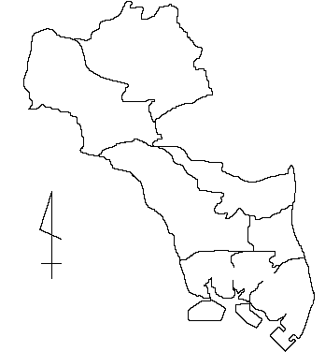
５ 塩瀬地区 |  | 元有馬郡塩瀬村の地域
６ 山口地区 |  | 元有馬郡山口村の地域
塩 瀬
山 口
区 分 |  | 面積(ｋ㎡)
全 市 |  | １００．１８
本 庁 |  | ２７．９７
ＪＲ以北 |  | １９．４７
Ｎ
ＪＲ以北
甲 東
ＪＲ以南 |  | ５．３５
津門・今津 |  | ３．１５
瓦 木
鳴 尾 |  | ９．５４
ＪＲ以南
津門・今津
瓦 木 |  | ５．４４
鳴 尾
甲 東 |  | ８．８０
塩 瀬 |  | ２４．６４
山 口 |  | ２３．７９ |  | ＜戻る＞

第２表
第２表 行政区域別世帯数と人口 |  |  |  |  |  |  | ＜戻る＞

 |  |  |  |  |  | 平成27年(2015年)10月1日現在
区 分 | 世帯数 | 人 口 |  |  | 増減人口(対22年)
 |  | 総 数 | 男 | 女 | 増減数 | 増減率(%)
全市 | 210,965 | 487,850 | 228,354 | 259,496 | 5,210 | 1.08%
本庁 | 89,792 | 203,719 | 95,026 | 108,693 | 6,298 | 3.19%
鳴尾 | 42,679 | 96,055 | 44,792 | 51,263 | -3,226 | -3.25%
瓦木 | 33,705 | 75,570 | 35,539 | 40,031 | 2,255 | 3.08%
甲東 | 28,692 | 68,072 | 31,873 | 36,199 | 1,100 | 1.64%
塩瀬 | 9,800 | 26,901 | 12,790 | 14,111 | -638 | -2.32%
山口 | 6,297 | 17,533 | 8,334 | 9,199 | -579 | -3.20%

平成27年国勢調査結果男女別人口ピラミッド

 |  |  |  |  |  |  | ＜戻る＞

